상품제안서
큐티메이트 여행용 여권파우치 | 상품코드: S16163

 |  |  |  |  |  |  | 02-713-8555 | www.synergygift.co.kr
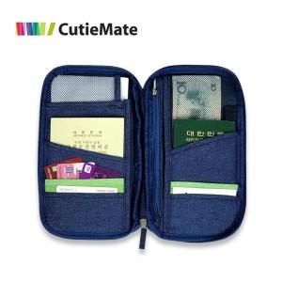

【상세/제작정보】 | 기본 - opp포장 종이케이스 - 300원 추가비용발생 , 종이 선물포장시 추가 + 300원

【인쇄/포장옵션】 | 실크 / 포장지포장

【공급단가】 | 수량 | 100~ | 500~ | 1,000~ | 2,000~ | 3,000~
*VAT별도 | 단가 | 3,920원 | 3,780원 | 3,640원 | 3,500원 | 3,360원
 | 종이케이스추가 | 4,340원 | 4,180원 | 4,030원 | 3,870원 | 3,720원

【상품 URL】 | https://www.synergygift.co.kr:443/src/goods_detail.php?gdno=141

